Sheet1
 | 跳跃 |  | 蓄力刺击 |  | Boss 散羽千华
帧数 | 关键帧图片 | 说明 | 关键帧图片 | 说明
1 |  | idle动画起始 |  | idle动画起始
2
3 |  |  | 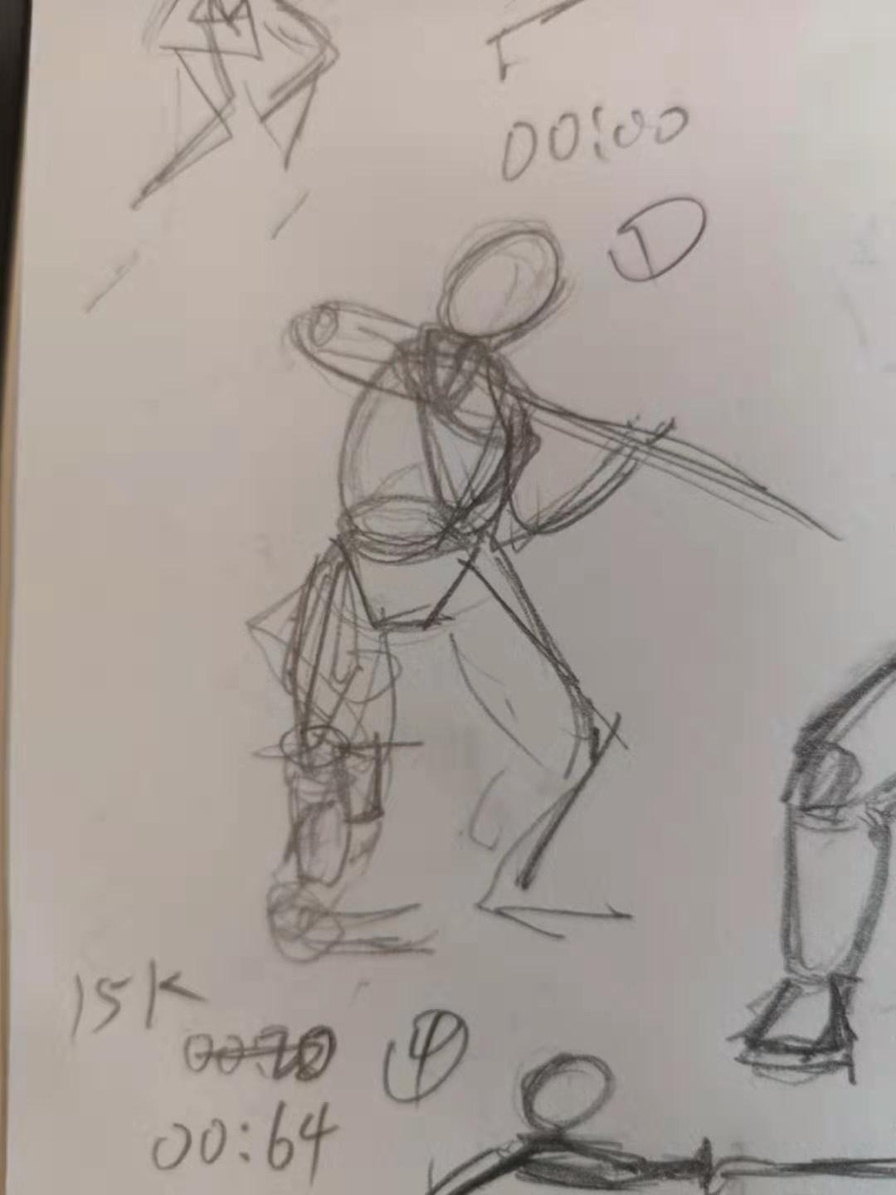 | 3-6帧维持这个姿势
4 | 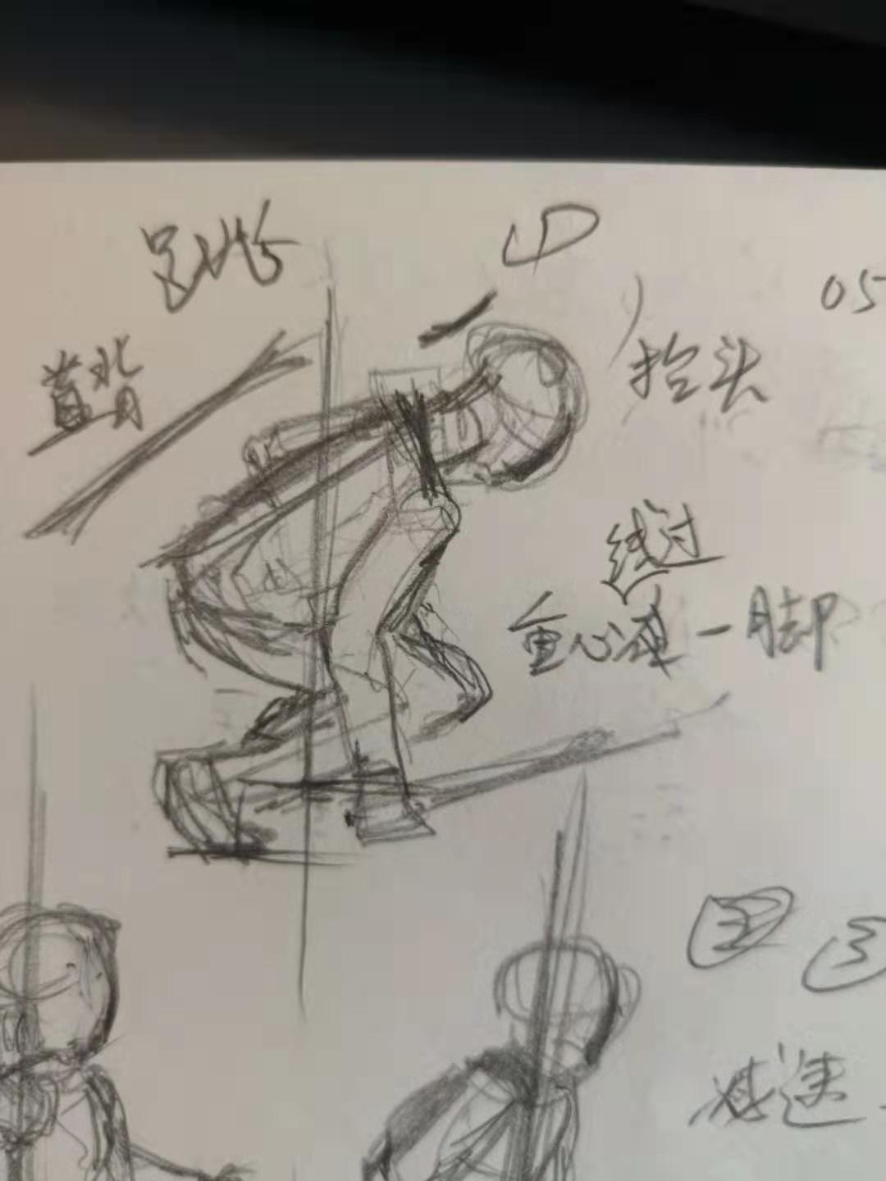
5
6 | 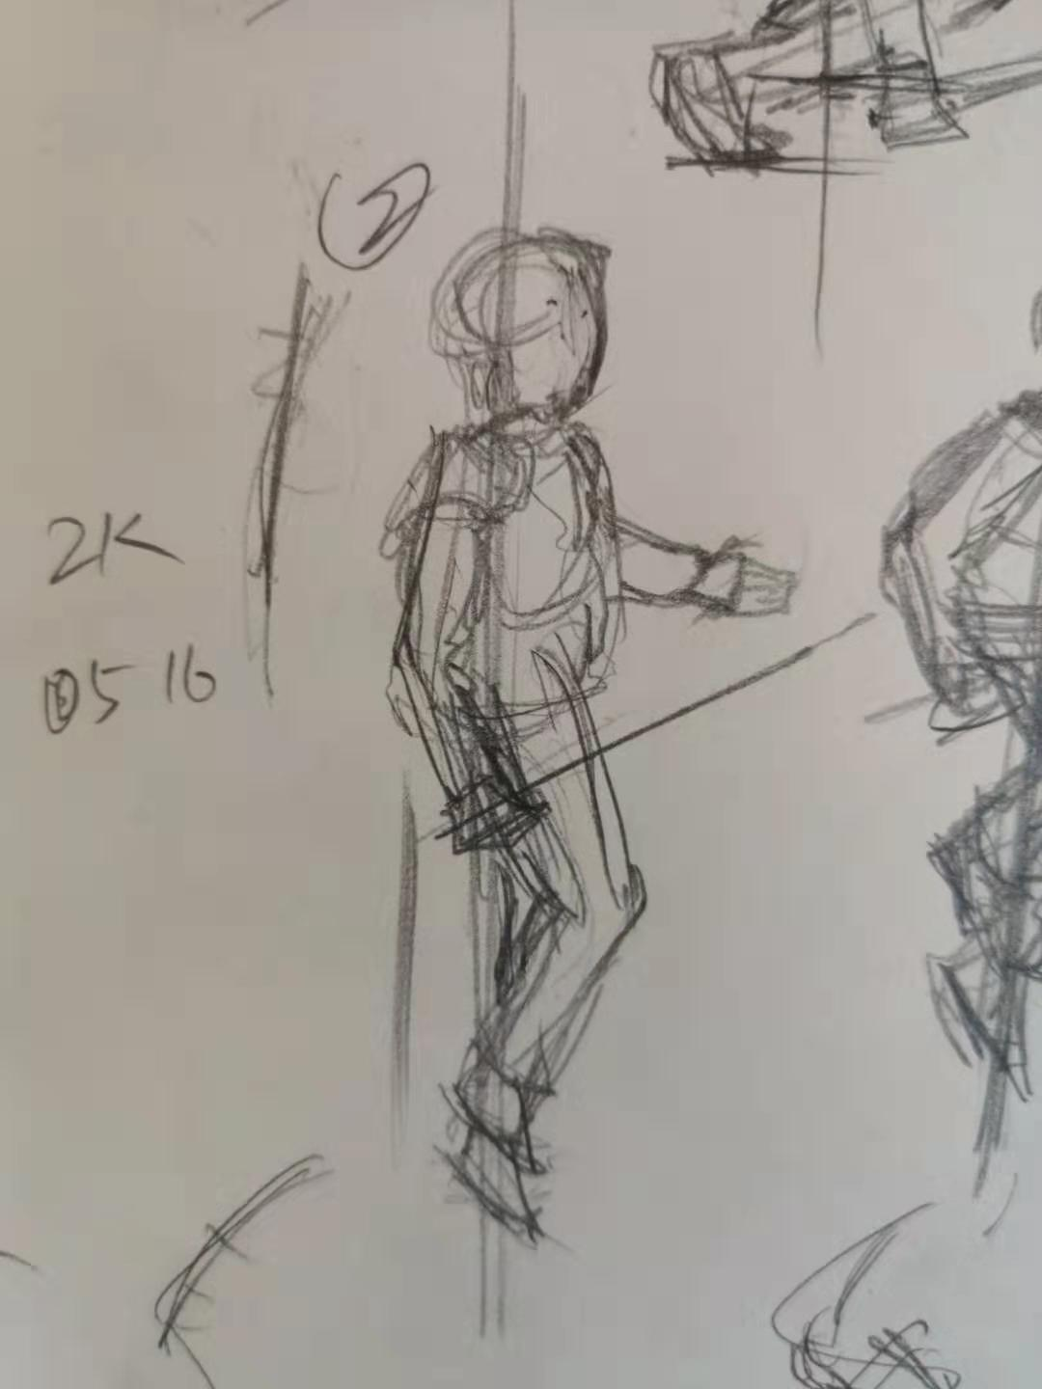 |  |  | 3-6帧维持这个姿势
7
8
9 |  |  | 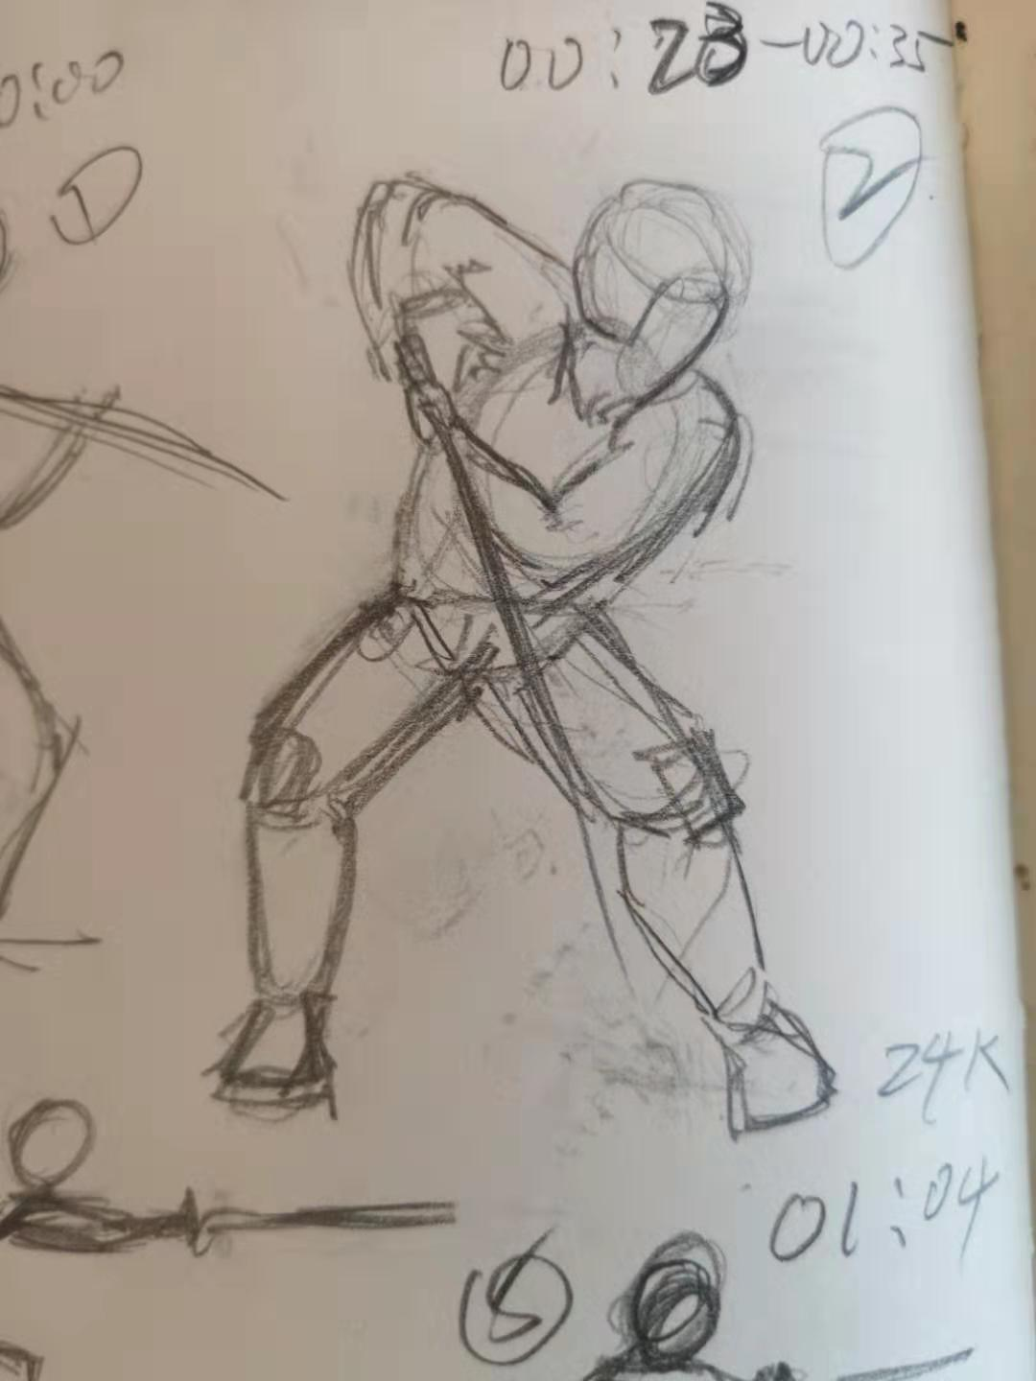
10 | 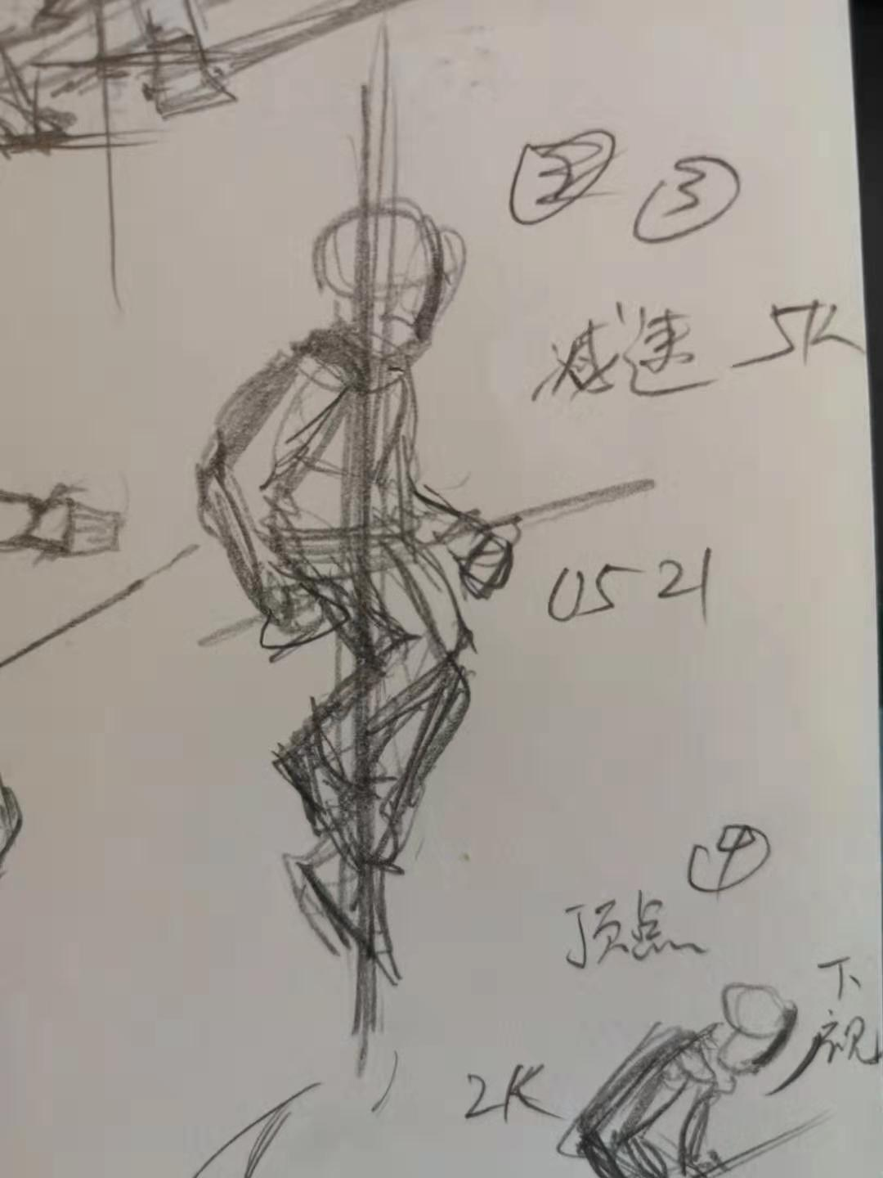
11
12 | 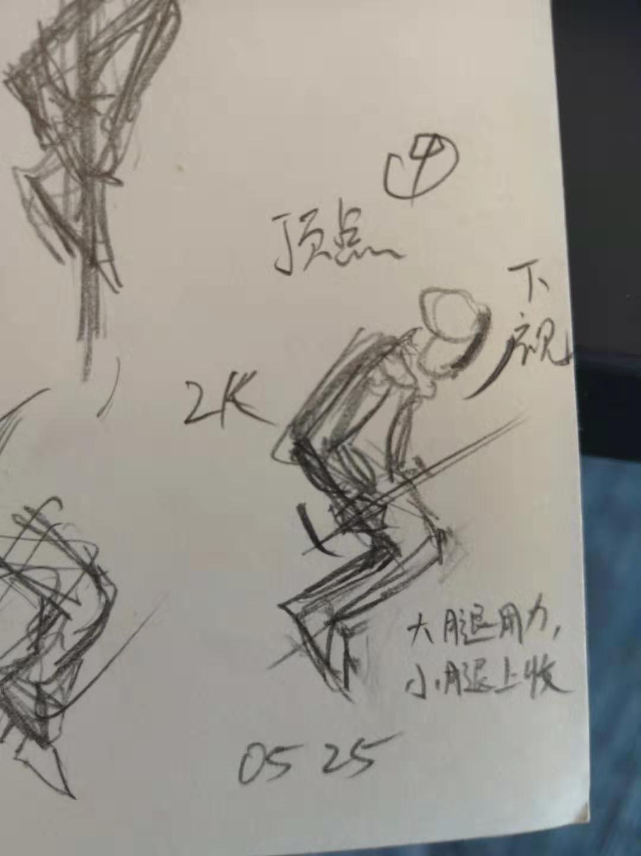
13 |  |  | 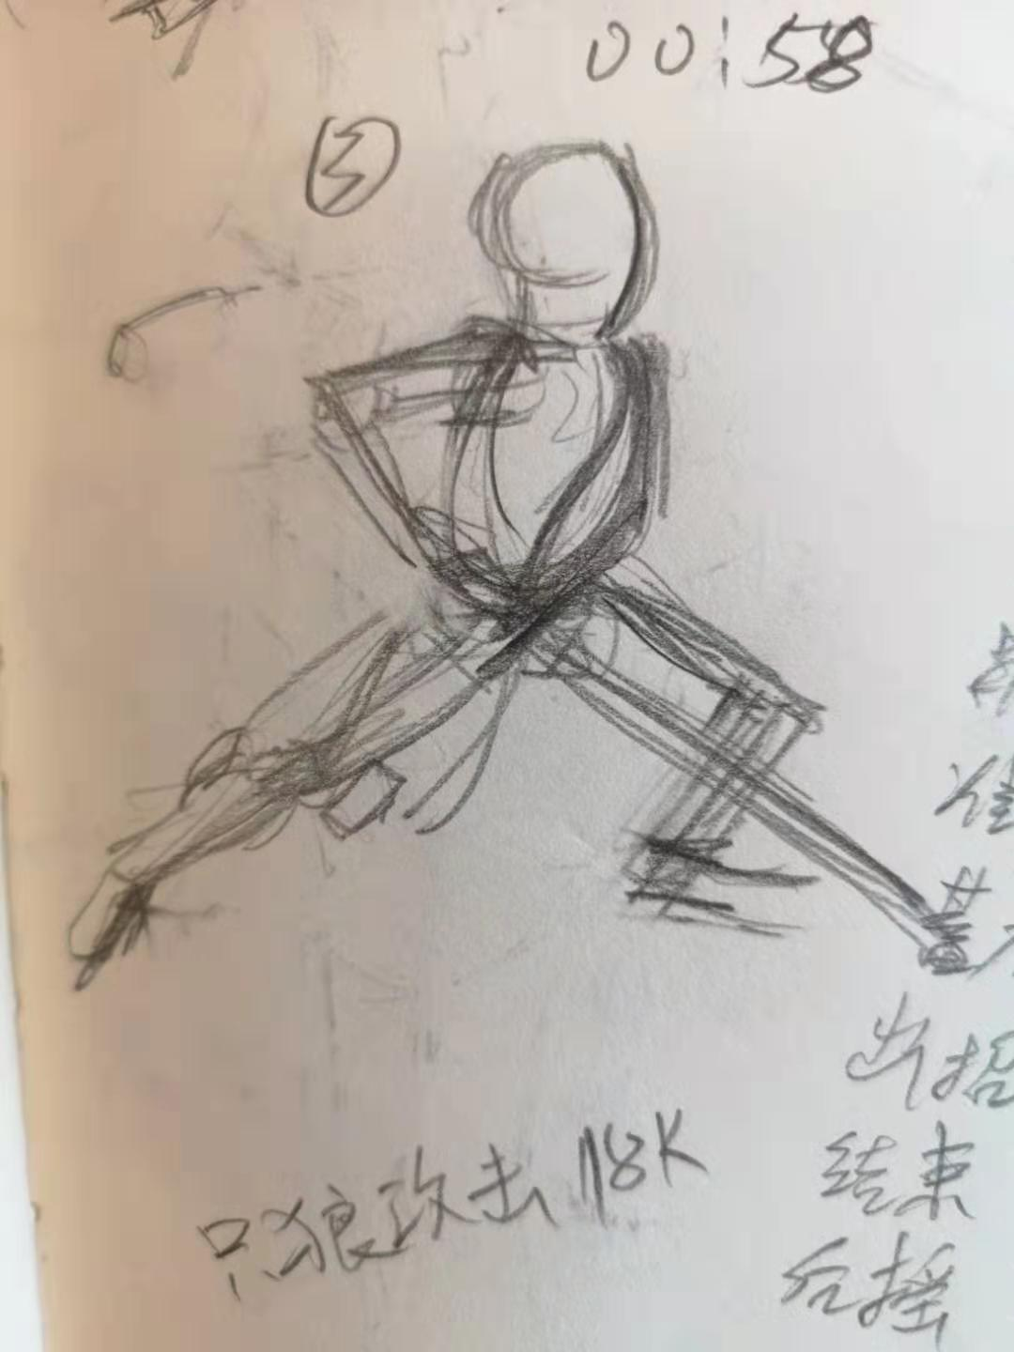
14
15
16
17 | 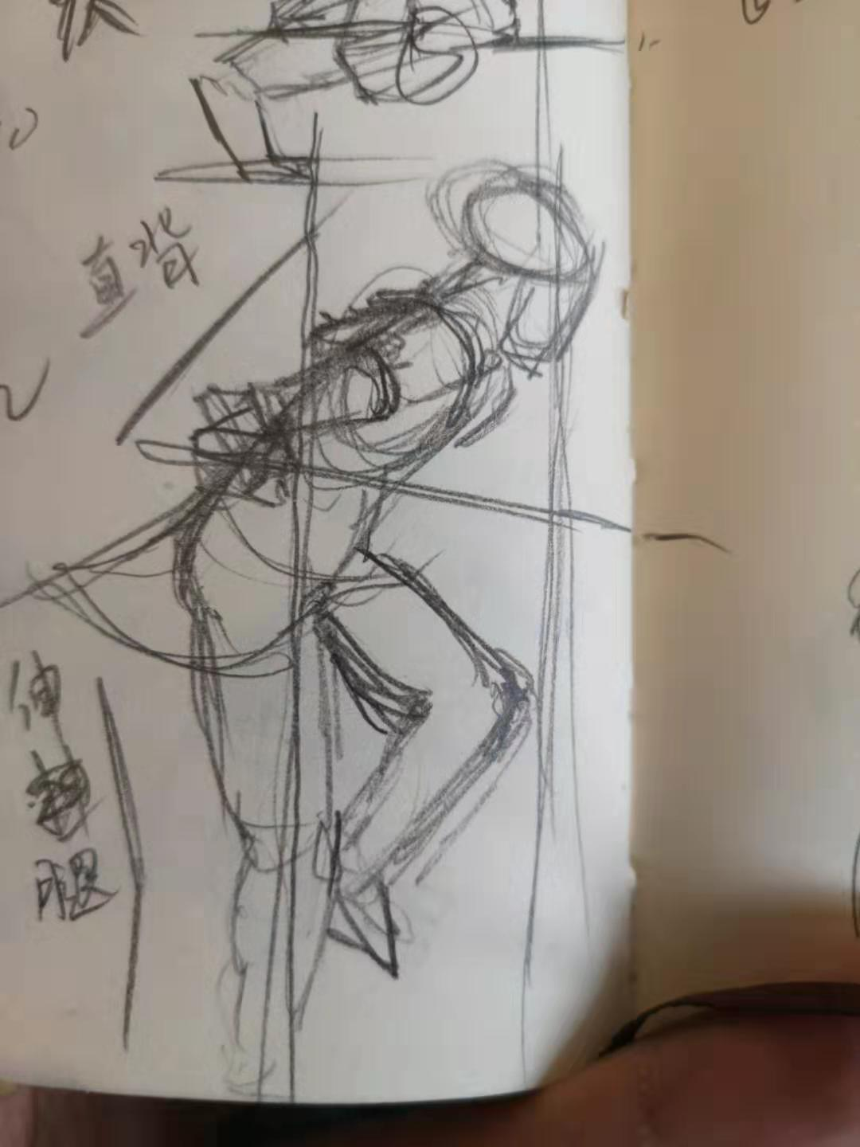 |  | 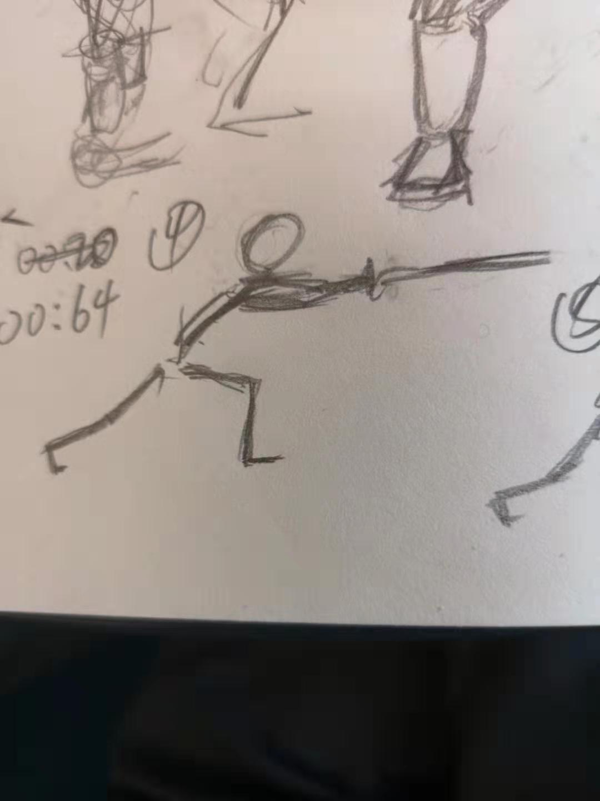
18
19
20
21
22
23
24 | 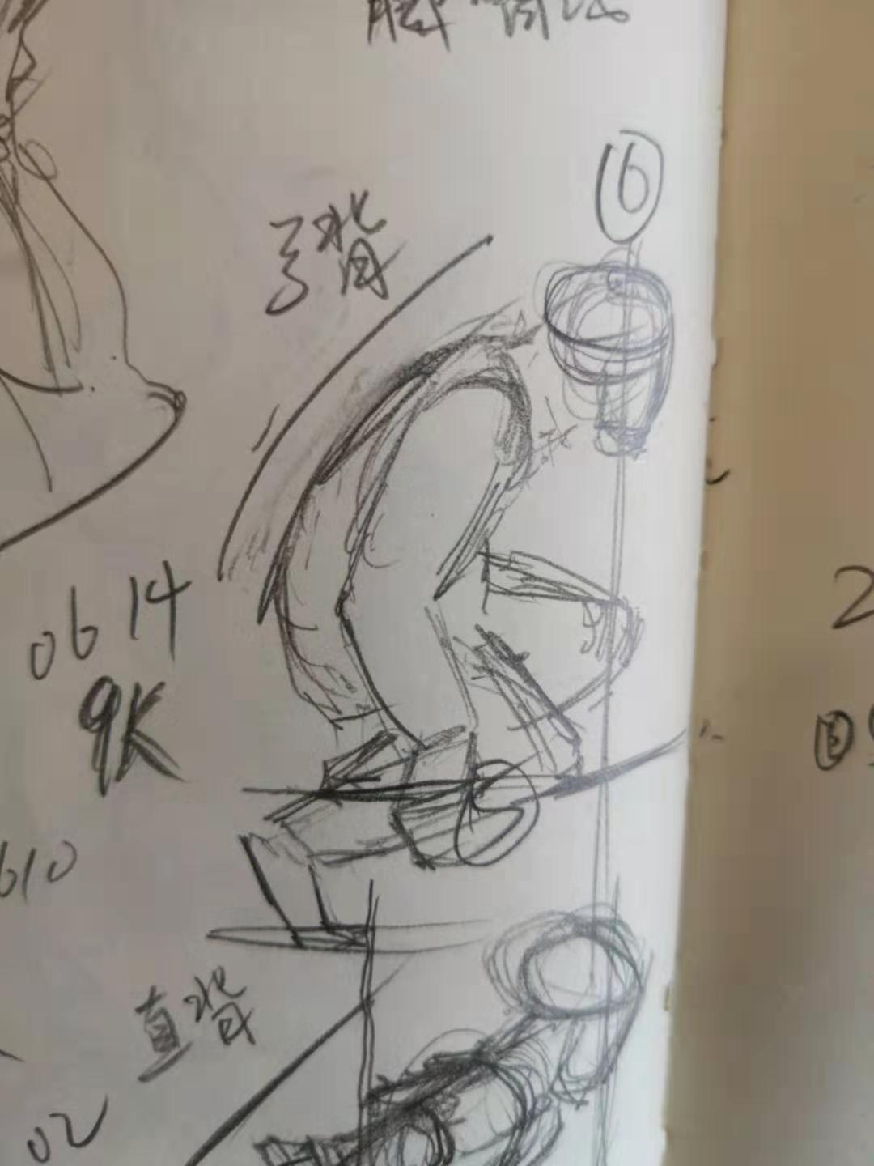 |  | 